Teblicni_podaci
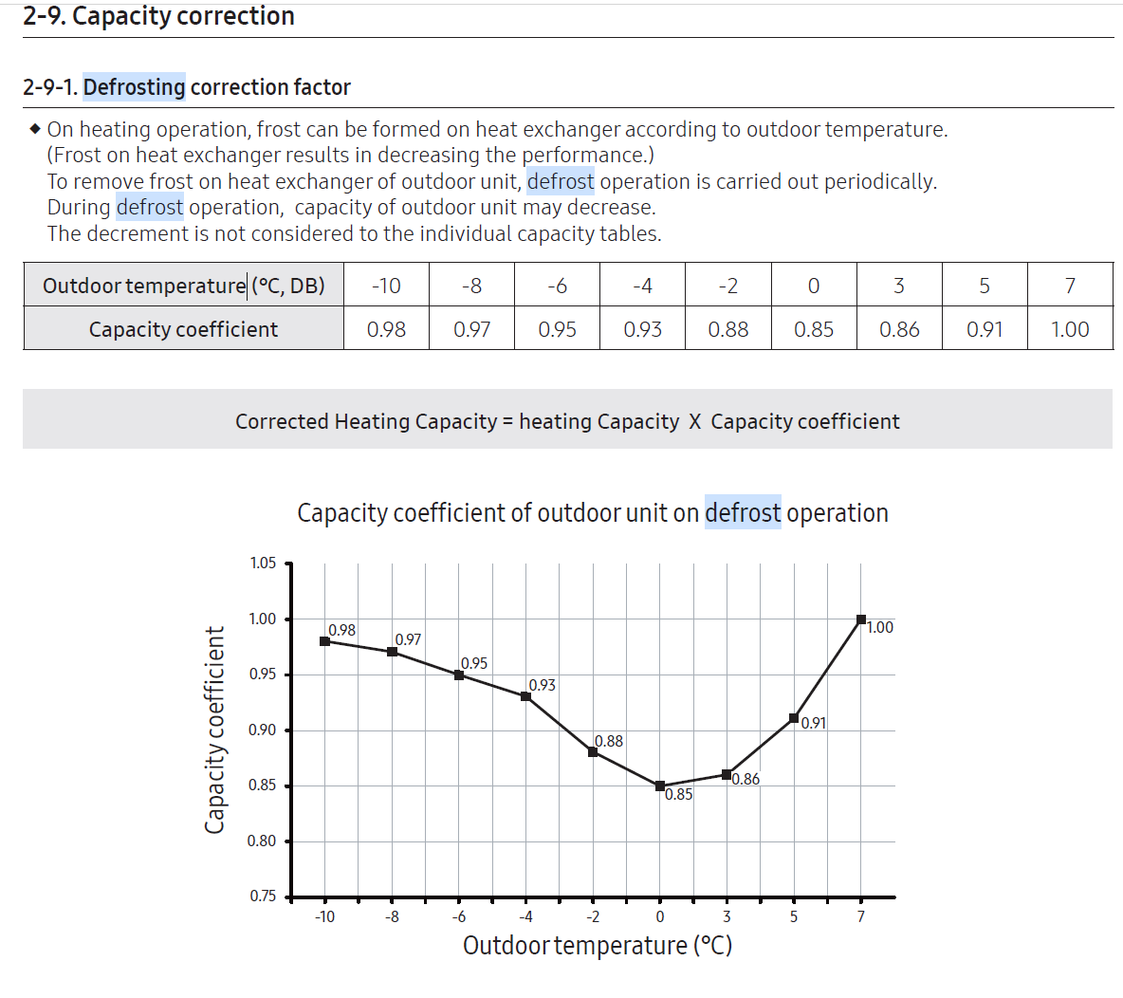
 |  |  | Cijena struje VT | 0.084512 | €/kWh | 0.636755664
 |  |  | Cijena struje NT | 0.041468 | €/kWh | 0.312440646 |  |  |  |  |  |  |  |  |  | https://www.neverin.hr/postaja/varazdin/
Samsung AE160MXTPGH + AE260TNWTEH
 | Potrošnja struje kWh (electricity consumption HP) | Proizvodnja energije kWh Energy production by HP | COP | Vanjska temperatura najniža Lowest outside temp °C | Vanjska temperatura najviša Highest outside temp °C | Vanjska temperatura PROSJEK kroz dan (Average outside temperature °C) | Relativna vlaga - min/max Rel. humidity | Relativna vlaga - prosjek Rel. Humidity - average | Temperatura polaza Flow temperature °C | Operation time | Mod PTV-a DHW mode | Komentar za PTV | Potrošnja struje - brojilo VT (1.8.1.) | Potrošnja struje - brojilo NT (1.8.2.) |  | https://community.openenergymonitor.org/t/samsung-gen-6-8kw-efficiency/22132
STUDENI 2023. - NOVEMBER |  |  |  |  |  |  |  |  |  |  |  |  |  |  |  | https://heatpumpmonitor.org/system/view?id=45
2023-11-27 | 36.7 | 86.9 | 2.37 | -3.5 | 7 |  |  |  | 32 |  | economy |  |  |  |  | https://emoncms.org/app/view?name=WoburnSandsSamsung16kw&readkey=536f3634aa60c0be3d6e00f1c6128e7a
2023-11-28 | 34.2 | 90 | 2.63 | -4 | 7 |  |  |  | 32 |  | economy
2023-11-29 | 39.6 | 90.7 | 2.29 | -2 | 4 |  |  |  | 34 |  | standard
2023-11-30 | 36.6 | 90.8 | 2.48 | 1 | 4 |  |  |  | 36 |  | standard

PROSINAC 2023. DECEMBER
2023-12-01 | 49.3 | 103.3 | 2.10 | 2 | 4 |  |  |  | 38 |  | standard
2023-12-02 | 76.7 | 118.8 | 1.55 | 0 | 3 |  |  |  | 38 |  | standard | antilegionela (subota)
2023-12-03 | 68.9 | 113.7 | 1.65 | -4 | 3 |  |  |  | 38 |  | standard
2023-12-04 | 61.1 | 90.7 | 1.48 | -6 | 2 |  |  |  | 38 |  | economy
2023-12-05 | 50.4 | 85.5 | 1.70 | -1 | 2 |  |  |  | 38 |  | economy
2023-12-06 | 36.4 | 63.3 | 1.74 | 0 | 1 |  |  |  | 34 |  | economy
2023-12-07 | 35.1 | 61.1 | 1.74 | -3 | 6 |  |  |  | 32 |  | economy
2023-12-08
2023-12-09 |  |  |  |  |  |  |  |  |  |  |  | antilegionela (subota)
2023-12-10
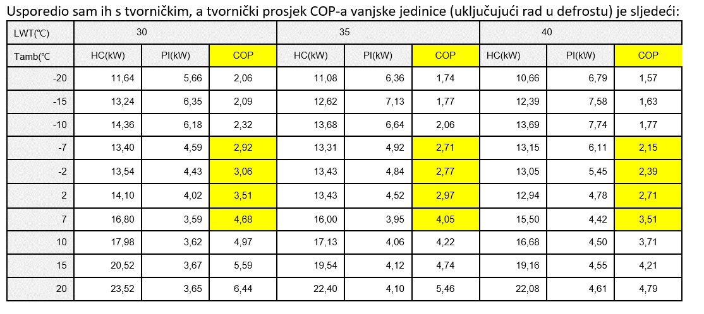
2023-12-11 | 38.3 | 76.9 | 2.01 | 2 | 10.9 | 5.5 | 79-99 | 89 | 35 | 23.3 | economy
2023-12-12 | 39 | 79.1 | 2.03 | 0.6 | 11 | 4.9 | 72-100 | 94 | 35 | 23.4 | economy
2023-12-13 | 32.8 | 68.7 | 2.09 | 0 | 9.6 | 7.2 | 83-100 | 97 | 35 | 22.7 | economy
2023-12-14 | 36.9 | 90 | 2.44 | 5 | 10.2 | 7.1 | 81-99 | 93 | 35 | 23.3 | economy
2023-12-15 | 39.8 | 86.8 | 2.18 | 2.3 | 7.9 | 4.4 | 69-99 | 86 | 35 | 23.6 | economy
2023-12-16 | 52.4 | 95.6 | 1.82 | -0.9 | 5.7 | 2.6 | 79-99 | 91 | 35 | 23.7 | economy | antilegionela (subota)
2023-12-17 | 47.8 | 87.5 | 1.83 | -2.4 | 8.7 | 1.8 | 67-99 | 89 | 35 | 23.6 | economy
2023-12-18 | 42.9 | 84.3 | 1.97 | -1.6 | 12.1 | 3.1 | 53-99 | 86 | 35 | 23.6 | economy
2023-12-19 | 45.7 | 82.4 | 1.80 | -2.1 | 11 | 2.1 | 69-100 | 91 | 35 | 23.6 | economy
2023-12-20 | 55.1 | 86.9 | 1.58 | -3 | 0.6 | -1.2 | 90-100 | 98 | 35 | 23.6 | economy
2023-12-21 | 47.9 | 96 | 2.00 | -2.3 | 10.2 | 4.3 | 58-99 | 80 | 35 | 23.5 | economy
2023-12-22 | 37.5 | 75.3 | 2.01 | 2 | 9.8 | 6.1 | 56-99 | 78 | 35 | 23.6 | economy
2023-12-23 | 47.8 | 77.8 | 1.63 | 0 | 6.6 | 2.6 | 79-99 | 91 | 35 | 23.5 | economy | antilegionela (subota)
2023-12-24 | 40.3 | 88.2 | 2.19 | 0 | 8.9 | 4.8 | 77-99 | 89 | 35 | 22.7 | economy
2023-12-25 | 28.5 | 62.6 | 2.20 | 6.2 | 15.4 | 12.4 | 54-92 | 67 | 35 | 19.4 | economy
2023-12-26 | 32.2 | 69.6 | 2.16 | 3.5 | 15.8 | 9.7 | 50-99 | 75 | 35 | 21.5 | economy
2023-12-27 | 34.6 | 62.2 | 1.80 | -0.3 | 10.5 | 4.4 | 79-99 | 93 | 35 | 21.7 | economy
2023-12-28 | 31.2 | 60.6 | 1.94 | 3.5 | 14.1 | 8.8 | 49-89 | 72 | 35 | 21.4 | economy
2023-12-29 | 34.9 | 68.4 | 1.96 | 4.5 | 14.7 | 9.5 | 51-90 | 71 | 35 | 20.5 | economy
2023-12-30 | 36.7 | 46.1 | 1.26 | 0.7 | 13.2 | 6.2 | 61-99 | 87 | 35 | 17.6 | economy | antilegionela (subota)
2023-12-31 | 24.3 | 45.1 | 1.86 | 5.6 | 15.1 | 10.6 | 60-98 | 77 | 35 | 16.1 | economy
 | 1204.5 | 2226.5
SIJEČANJ 2024. JANUARY
2024-01-01 | 25.2 | 41.5 | 1.65 | 1.6 | 12.5 | 5.9 | 65-100 | 88 | 30 | 17.3 | economy
2024-01-02 | 27.6 | 51.4 | 1.86 | -1.3 | 10.5 | 3.9 | 59-99 | 86 | 30 | 19.7 | economy
2024-01-03 | 32.3 | 74.1 | 2.29 | 7.6 | 14.8 | 11.2 | 60-86 | 69 | 30 | 21.5 | economy
2024-01-04 | 29.8 | 59.4 | 1.99 | 1.7 | 14.7 | 9 | 44-97 | 73 | 34 | 20.9 | economy
2024-01-05 | 33.1 | 63.6 | 1.92 | -0.3 | 10.8 | 6.2 | 65-99 | 81 | 34 | 21.9 | economy
2024-01-06 | 37.1 | 43.7 | 1.18 | 4.9 | 9.1 | 6.2 | 67-99 | 94 | 34 | 18.2 | economy | antilegionela (subota) |  |  | grijanje kaminom cijeli dan, ugašeno podno u prizemlju
2024-01-07 | 34 | 41 | 1.21 | 0.6 | 5 | 2.2 | 75-100 | 89 | 34 |  | economy |  |  |  | grijanje kaminom cijeli dan, ugašeno podno u prizemlju
2024-01-08 | 34.8 | 41 | 1.18 | -2.5 | 0.3 | -1.5 | 61-80 | 71 | 34 |  | economy |  |  |  | grijanje kaminom cijeli dan, ugašeno podno u prizemlju
2024-01-09 | 38 | 45.6 | 1.20 | -3.8 | -2.4 | -3.1 | 55-69 | 59 | 34 |  | economy |  |  |  | grijanje kaminom cijeli dan, ugašeno podno u prizemlju
2024-01-10 | 40.9 | 51.9 | 1.27 | -7.4 | -0.1 | -4.2 | 65-100 | 83 | 34 |  | economy |  |  |  | grijanje kaminom cijeli dan, ugašeno podno u prizemlju
2024-01-11 | 44.7 | 58.5 | 1.31 | -8.5 | 1.6 | -4.3 | 57-100 | 84 | 34 |  | economy |  |  |  | grijanje kaminom cijeli dan, ugašeno podno u prizemlju
2024-01-12 | 40.6 | 64.1 | 1.58 | -4.4 | 1.9 | -0.9 | 66-95 | 82 | 34 |  | economy |  | 27720 |  | grijanje kaminom cijeli dan, ugašeno podno u prizemlju
2024-01-13 | 52.7 | 76.2 | 1.45 | -6.4 | 4.5 | -1.4 | 52-98 | 78 | 34 |  | economy |  |  |  | grijanje kaminom cijeli dan, ugašeno podno u prizemlju
2024-01-14 | 43.6 | 57.1 | 1.31 | -5.4 | -0.7 | -3.6 | 85-100 | 95 | 34 |  | economy |  |  |  | grijanje kaminom cijeli dan, ugašeno podno u prizemlju
2024-01-15 | 39.8 | 51.4 | 1.29 | -5.9 | 0.4 | -2.3 | 91-100 | 96 | 34 | 23.3 | economy |  |  |  | grijanje kaminom cijeli dan, ugašeno podno u prizemlju
2024-01-16 | 39.6 | 49.2 | 1.24 | -4.6 | 4.5 | -0.6 | 68-100 | 93 | 34 | 23.6 | economy |  |  |  | grijanje kaminom cijeli dan, ugašeno podno u prizemlju
2024-01-17 | 36.5 | 50 | 1.37 | -4 | 7.6 | 1.8 | 83-100 | 92 | 34 | 22.5 | economy |  |  |  | grijanje kaminom cijeli dan, ugašeno podno u prizemlju
2024-01-18 | 25.7 | 37.3 | 1.45 | 8.9 | 13.6 | 12.1 | 65-89 | 76 | 34 | 17.3 | economy |  |  |  | grijanje kaminom cijeli dan, ugašeno podno u prizemlju
2024-01-19 | 35.7 | 45.8 | 1.28 | -3.7 | 7.6 | 0.5 | 77-100 | 93 | 34 | 22.1 | economy |  |  |  | grijanje kaminom cijeli dan, ugašeno podno u prizemlju
2024-01-20 | 52.6 | 56.4 | 1.07 | -10 | 1.4 | -5.9 | 68-100 | 89 | 34 | 23.7 | economy |  |  |  | grijanje kaminom cijeli dan, ugašeno podno u prizemlju
2024-01-21 | 52.2 | 65.6 | 1.26 | -12.8 | 2.4 | -5.4 | 55-99 | 83 | 34 | 23.5 | economy |  |  |  | grijanje kaminom cijeli dan, ugašeno podno u prizemlju
2024-01-22 | 38.9 | 52.3 | 1.34 | -9.6 | 5.1 | -1.9 | 33-100 | 75 | 34 | 22.8 | economy |  |  |  | grijanje kaminom cijeli dan, ugašeno podno u prizemlju
2024-01-23 | 32.4 | 40.6 | 1.25 | -3 | 9.2 | 2.5 | 37-100 | 75 | 35 | 20.9 | economy
2024-01-24 | 35.3 | 53.7 | 1.52 | -3.2 | 9.1 | 3.5 | 53-99 | 78 | 35 | 22 | economy
2024-01-25 | 30.4 | 45.1 | 1.48 | 0 | 14.3 | 6.5 | 35-93 | 68 | 35 | 19.7 | economy
2024-01-26 | 36.5 | 55.1 | 1.51 | -1.4 | 9.8 | 4.3 | 56-99 | 77 | 35 | 21.1 | economy
2024-01-27 | 43.3 | 59.2 | 1.37 | -1.6 | 11.3 | 3.6 | 42-96 | 76 | 35 | 21.2 | economy
2024-01-28 | 38.3 | 63.2 | 1.65 | -3.2 | 9.4 | 1.2 | 49-98 | 78 | 35 | 22.7 | economy
2024-01-29 | 36.1 | 48 | 1.33 | -5.2 | 8.3 | 0.3 | 54-100 | 85 | 35 | 22 | economy
2024-01-30 | 35.5 | 47.2 | 1.33 | -4.8 | 7.6 | 0.6 | 57-99 | 83 | 35 | 21.9 | economy
2024-01-31 | 37.4 | 53 | 1.42 | -4.9 | 6.1 | -0.3 | 68-99 | 89 | 35 | 22.6 | economy
 | 1160.6 | 1642.2

VELJAČA 2024. FEBRUARY
2024-02-01 | 35.2 | 51.1 | 1.45 | -3.1 | 8.4 | 1.9 | 62-100 | 90 | 35 | 22 | economy
2024-02-02 | 39.5 | 64.4 | 1.63 | -1.2 | 10.7 | 4.6 | 55-99 | 80 | 35 | 21.7 | economy
2024-02-03 | 40 | 49.6 | 1.24 | 0.9 | 12.7 | 5.9 | 51-99 | 77 | 35 | 20.1 | economy |  |  |  | Cijena VT (€) | Cijena NT (€) | Cijena ukupno VT i NT
2024-02-04 |  |  |  |  |  |  |  |  |  |  |  |  | 3519 | 2250 | 297 | 93 | 391 | očitanje u 12:45
2024-02-05
2024-02-06
2024-02-07
2024-02-08
2024-02-09
2024-02-10
2024-02-11
2024-02-12
2024-02-13
2024-02-14
2024-02-15
2024-02-16
2024-02-17
2024-02-18
2024-02-19
2024-02-20
2024-02-21
2024-02-22
2024-02-23
2024-02-24
2024-02-25
2024-02-26
2024-02-27
2024-02-28
2024-02-29

 |  |  | 1.69

Grafikon
 | COP | Vanjska temperatura PROSJEK kroz dan (Average outside temperature °C)
 | 2.37
 | 2.63
 | 2.29
 | 2.48
 | 2.10
 | 1.55
 | 1.65
 | 1.48
 | 1.70
 | 1.74
 | 1.74
 | 2.01 | 5.5
 | 2.03 | 4.9
 | 2.09 | 7.2
 | 2.44 | 7.1
 | 2.18 | 4.4
 | 1.82 | 2.6
 | 1.83 | 1.8
 | 1.97 | 3.1
 | 1.80 | 2.1
 | 1.58 | -1.2
 | 2.00 | 4.3
 | 2.01 | 6.1
 | 1.63 | 2.6
 | 2.19 | 4.8
 | 2.20 | 12.4
 | 2.16 | 9.7
 | 1.80 | 4.4
 | 1.94 | 8.8
 | 1.96 | 9.5
 | 1.26 | 6.2
 | 1.86 | 10.6
 | 1.65 | 5.9
 | 1.86 | 3.9
 | 2.29 | 11.2
 | 1.99 | 9
 | 1.92 | 6.2
 | 1.18 | 6.2
 | 1.21 | 2.2
 | 1.18 | -1.5
 | 1.20 | -3.1
 | 1.27 | -4.2
...

